กฎกระทรวง
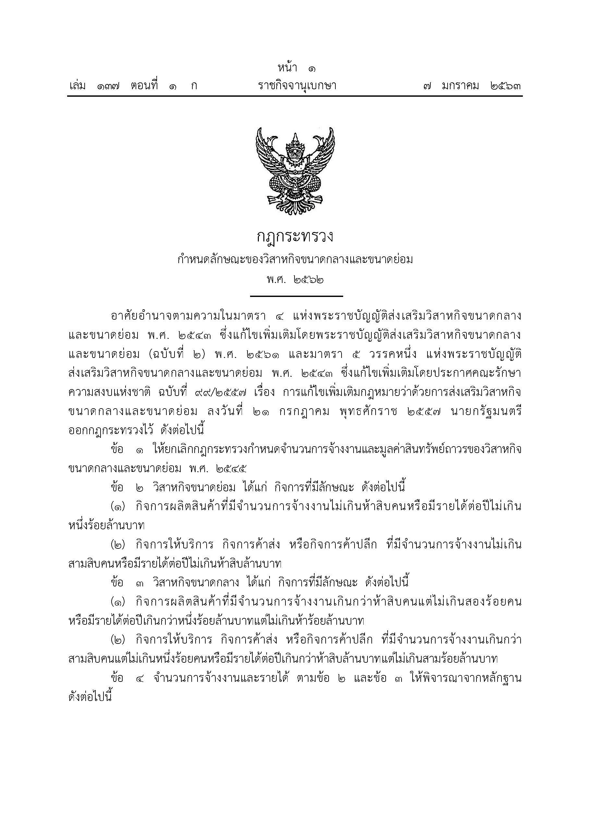



เปรียบเทียบ.ประกอบ.
ตารางที่ 4 รายงานเปรียบเทียบจำนวนโรงงาน จำนวนเงินลงทุน และจำนวนคนงาน ที่ได้รับใบอนุญาตประกอบกิจการ จำพวก 3 และที่ได้ใบรับแจ้งประกอบกิจการ จำพวก 2
เป็นรายเดือน ระหว่างปี 2563-2566
 | จำนวนโรงงาน(โรง) |  |  |  | จำนวนเงินลงทุน(ล้านบาท) |  |  |  | จำนวนคนงาน(คน)
เดือน
 | 2563 | 2564 | 2565 | 2566 | 2563 | 2564 | 2565 | 2566 | 2563 | 2564 | 2565 | 2566
มกราคม | 220 | 205 | 162 | 126 | 10,509.67 | 21,023.07 | 7,191.73 | 9,050.69 | 5,731 | 9,086 | 3,372 | 3,412
กุมภาพันธ์ | 165 | 177 | 164 | 157 | 8,134.07 | 14,302.30 | 5,188.79 | 10,275.17 | 4,268 | 5,439 | 2,916 | 2,908
มีนาคม | 263 | 214 | 206 | 155 | 14,101.85 | 10,251.48 | 11,159.06 | 8,313.92 | 27,231 | 5,042 | 4,559 | 3,103
เมษายน | 228 | 232 | 162 | 101 | 12,745.27 | 11,712.81 | 27,477.66 | 8,674.94 | 5,972 | 6,031 | 6,079 | 2,968
พฤษภาคม | 197 | 223 | 162 | 143 | 16,812.08 | 62,867.29 | 20,585.50 | 8,126.44 | 5,041 | 10,167 | 8,018 | 3,936
มิถุนายน | 222 | 226 | 176 |  | 9,675.36 | 48,039.59 | 9,758.77 |  | 5,039 | 6,114 | 3,640
กรกฏาคม | 168 | 225 | 132 |  | 16,756.07 | 9,653.15 | 9,373.70 |  | 8,742 | 5,434 | 3,384
สิงหาคม | 207 | 255 | 172 |  | 12,972.65 | 12,466.16 | 9,094.80 |  | 5,273 | 6,654 | 3,812
กันยายน | 331 | 280 | 208 |  | 15,543.23 | 16,840.12 | 9,951.83 |  | 9,229 | 7,166 | 4,844
ตุลาคม | 182 | 174 | 168 |  | 13,434.60 | 10,823.14 | 7,429.80 |  | 4,869 | 8,846 | 3,140
พฤศจิกายน | 199 | 209 | 134 |  | 26,149.00 | 10,295.36 | 48,873.32 |  | 6,046 | 6,233 | 2,834
ธันวาคม | 250 | 195 | 181 |  | 16,384.23 | 11,696.12 | 10,000.92 |  | 6,279 | 5,404 | 4,175
รวม | 2,632 | 2,615 | 2,027 | 682 | 173,218.08 | 239,970.58 | 176,085.88 | 44,441.16 | 93,720 | 81,616 | 50,773 | 16,327

 |  | 2553 | 2554 | 2556
มกราคม | 0 | 243 | 296 | 328
กุมภาพันธ์ |  | 283 | 261 | 345
มีนาคม |  | 356 | 334 | 350
เมษายน |  | 279 | 354 | 361
พฤษภาคม |  | 263 | 293 | 358
มิถุนายน |  | 328 | 344 | 402
กรกฏาคม |  | 339 | 326
สิงหาคม |  | 306 | 359
กันยายน |  | 365 | 429
ตุลาคม |  | 345 | 305
พฤศจิกายน |  | 333 | 286
ธันวาคม |  | 308 | 276
 |  | 2553 | 2554 | 2556
มกราคม | 0 | 243 | 296 | 328
กุมภาพันธ์ |  | 283 | 261 | 345
มีนาคม |  | 356 | 334 | 350
เมษายน |  | 279 | 354 | 361
พฤษภาคม |  | 263 | 293 | 358
มิถุนายน |  | 328 | 344 | 402
กรกฏาคม |  | 339 | 326
สิงหาคม |  | 306 | 359
กันยายน |  | 365 | 429
ตุลาคม |  | 345 | 305
พฤศจิกายน |  | 333 | 286
ธันวาคม |  | 308 | 276

